初期画面表示
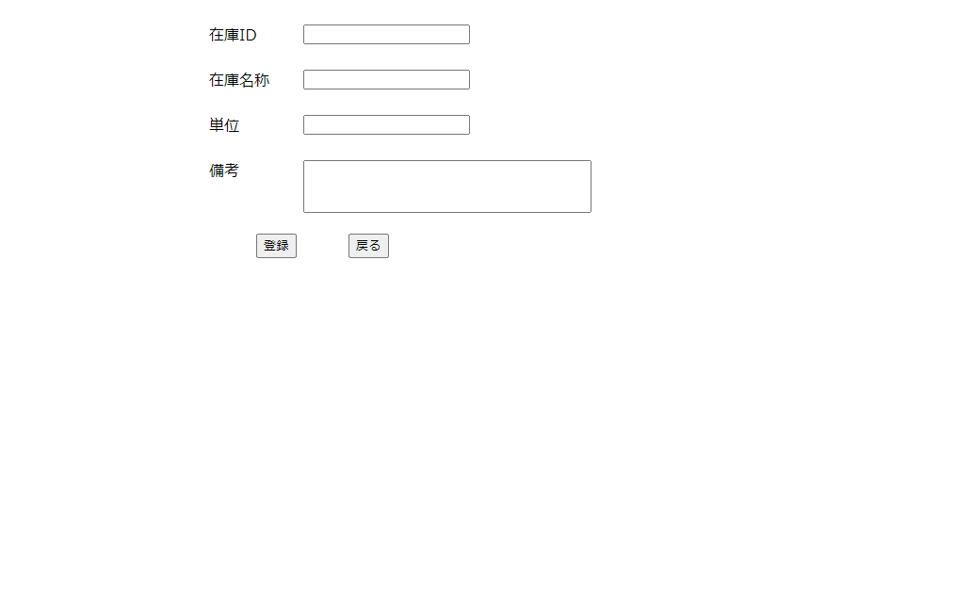
単体試験仕様書 |  | システムID |  | 画面ID |  | 作成者 | 顧 | 更新者
 |  | システム名称 | 在庫管理システム | 画面名 | 在庫情報登録 | 作成日 | 2022-12-21 | 更新日

 | 初期画面

ケース
単体試験仕様書 |  | システムID |  | 画面ID |  |  |  |  |  |  | 作成者 | 顧 | 更新者
 |  | システム名称 | 在庫管理システム | 画面名 |  |  |  | 在庫情報登録 |  |  | 作成日 | 2022-12-21 | 更新日

チェック内容
チェックポイント
 |  |  |  |  | 1 | 2 | 3 | 4 | 5 | 6
チェック条件 | 画面表示
 | １）在庫情報追加 |  |  |  | ○
 | ２）在庫情報編集 |  |  |  |  | ○

データベースの具体的値を記入
どのテーブル、どのカラム
 | 在庫IDが表示されること |  |  |  | ○ | ○ |  |  | ○
 | 在庫名称が表示されること |  |  |  | ○ | ○ |  |  | ○
 | 単位が表示されること |  |  |  | ○ | ○ |  |  | ○
 | 備考が表示されること |  |  |  | ○ | ○ |  |  | ○

 | 在庫ID
 | １）作成時：データベースから取得 |  |  |  | ○
 | ２）編集時：データベースから取得 |  |  |  |  | ○

 | 在庫名称
 | １）作成時：空白が表示される |  |  |  | ○
 | ２）編集時：データベースから取得 |  |  |  |  | ○

 | 単位
 | １）作成時：空白が表示される |  |  |  | ○
 | ２）編集時：データベースから取得 |  |  |  |  | ○
意味不明
 | 備考
 | １）作成時：空白が表示される |  |  |  | ○
 | ２）編集時：データベースから取得（在庫情報一覧） |  |  |  |  | ○ | ○

 | エラー「E0001 在庫名称が入力されていない場合」が表示されること |  |  |  |  |  |  | ○ | ○
 | エラー「E0002 単位が入力されていない場合」が表示されること |  |  |  |  |  |  | ○ | ○

 | 戻るボタン：在庫情報一覧の画面へ遷移すること。
 | 登録ボタン：データベースを更新 |  |  |  |  |  | ○ |  | ○
確認内容を記載

実施結果
実施者
検証日
確認者
確認日

ケース (境界値)
単体試験仕様書 |  | システムID |  | 画面ID |  |  |  |  |  | 作成者 | 顧 | 更新者
 |  | システム名称 | 在庫管理システム | 画面名 |  |  |  | 在庫情報登録 |  | 作成日 | 2022-12-21 | 更新日

チェック内容
チェックポイント
 |  |  |  |  | 1 | 2 | 3 | 4 | 5
チェック条件 | 在庫名称：VARCHAR ,長さ20 |  |  |  |  | ○ | ○

１、〇はない
２，３、全く同じ？
 | 単位：VARCHAR ,長さ10 |  |  |  |  | ○ | ○

 | 備考：VARCHAR ,長さ50 |  |  |  |  | ○ | ○

確認内容 | エラー「在庫名称、単位や備考などを限界以上にい入力したこと」が表示されること |  |  |  |  |  |  | ○ | ○

 | t_stockのデータを更新する |  |  |  |  | ○ | ○

実施結果
実施者
検証日
確認者
確認日

